Pasovni graf prih. in odh.
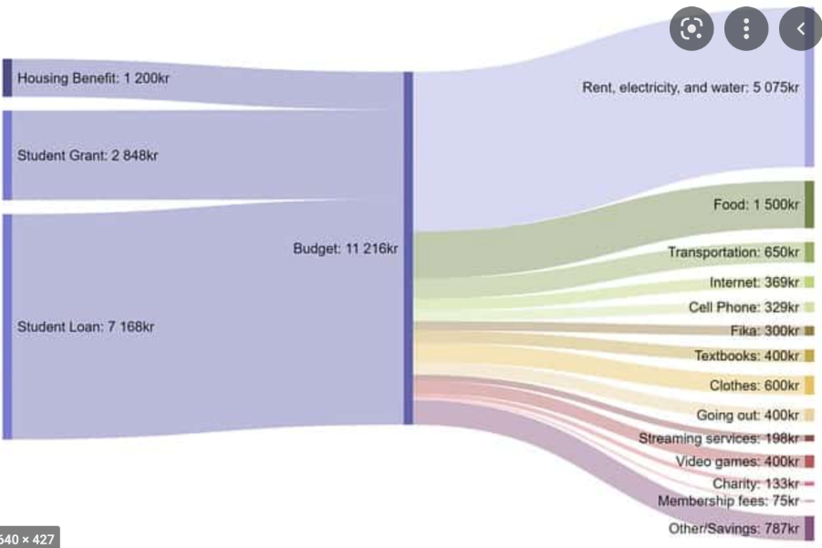

Prikaz Prihodkov leva stran grafa |  |  |  | Prikaz odhodkov desna stran grafa

Prvi nivo |  | Drugi Nivo |  | Prvi nivo |  | Drugi Nivo
Koda | Naziv postavke | Koda | Naziv postavke | Koda | Naziv postavke | Koda | Naziv postavke
70 | Davčni prihodki |  |  | 01 | Politični sistem
 |  | 700 | Davki na dohodek in dobiček |  |  | 0101 | Politični sistem
 |  | 701 | Prispevki za socialno varnost | 02 | Ekonomska in fiskalna administracija
 |  | 702 | Davki na plačilno listo in delovno silo |  |  | 0201 | Makro-ekonomsko planiranje, spremljanje in nadzor
 |  | 703 | Davki na premoženje |  |  | 0202 | Urejanje na področju fiskalne politike
 |  | 704 | Davki na blago in storitve |  |  | 0203 | Fiskalni nadzor
 |  | 705 | Davki na mednarodno trgovino in transakcije | 03 | Zunanja politika in mednarodna pomoč
 |  | 706 | Drugi davki in prispevki |  |  | 3202 | Mednarodno sodelovanje in udeležba
71 | Nedavčni prihodki |  |  |  |  | 3203 | Mednarodna pomoč
 |  | 710 | Udeležba na dobičku in dohodki od premoženja | 04 | Skupne administrativne službe in splošne javne storitve
 |  | 711 | Takse in pristojbine |  |  | 0401 | Kadrovska uprava
 |  | 712 | Globe in druge denarne kazni |  |  | 0402 | Informatizacija uprave
 |  | 713 | Prihodki od prodaje blaga in storitev |  |  | 0403 | Druge skupne administrativne službe
 |  | 714 | Drugi nedavčni prihodki | 05 | Znanost in tehnološki razvoj
72 | Kapitalski prihodki |  |  |  |  | 0502 | Znanstveno - raziskovalna dejavnost
 |  | 720 | Prihodki od prodaje osnovnih sredstev | 06 | Lokalna samouprava
 |  | 721 | Prihodki od prodaje zalog |  |  | 0601 | Delovanje na področju lokalne samouprave ter koordinacija vladne in lokalne ravni
 |  | 722 | Prihodki od prodaje zemljišč in neopredmetenih sredstev |  |  | 0602 | Sofinanciranje dejavnosti občin, ožjih delov občin in zvez občin
73 | Prejete donacije |  |  |  |  | 0603 | Dejavnost občinske uprave
74 | Transferni prihodki |  |  | 07 | Obramba in ukrepi ob izrednih dogodkih
 |  | 740 | Transferni prihodki iz drugih javnofinančnih institucij |  |  | 0703 | Varstvo pred naravnimi in drugimi nesrečami
 |  | 741 | Prejeta sredstva iz državnega proračuna, iz proračuna EU in iz drugih držav | 08 | Notranje zadeve in varnost
75 | Prejeta vračila danih posojil in prodaja kapitalskih deležev |  |  |  |  | 0802 | Policijska in kriminalistična dejavnost
76 | Zaračunani prihodki določenih uporabnikov enotnega kontnega načrta |  |  | 10 | Trg dela in delovni pogoji
78 | Prejeta sredstva iz Evropske unije in iz drugih držav |  |  |  |  | 1003 | Aktivna politika zaposlovanja
79 | Prenos prihodkov in drugih prejemkov |  |  | 11 | Kmetijstvo, gozdarstvo in ribištvo
50 | Zadolževanje |  |  |  |  | 1102 | Program reforme kmetijstva in živilstva
 |  |  |  |  |  | 1103 | Splošne storitve v kmetijstvu
 |  |  |  |  |  | 1104 | Gozdarstvo
 |  |  |  |  |  | 1105 | Ribištvo
 |  |  |  | 12 | Pridobivanje in distribucija energetskih surovin
 |  |  |  |  |  | 1202 | Urejanje, nadzor in oskrba na področju proizvodnje in distribucije električne energije
 |  |  |  |  |  | 1204 | Urejanje, nadzor in oskrba na področju predelave in distribucije nafte in zemeljskega plina
 |  |  |  |  |  | 1206 | Urejanje področja učinkovite rabe in obnovljivih virov energije
 |  |  |  |  |  | 1207 | Urejanje, nadzor in oskrba z drugimi vrstami energije
 |  |  |  | 13 | Promet, prometna infrastruktura in komunikacije
 |  |  |  |  |  | 1302 | Cestni promet in infrastruktura
 |  |  |  |  |  | 1303 | Železniški promet in infrastruktura
 |  |  |  |  |  | 1304 | Letalski promet in infrastruktura
 |  |  |  |  |  | 1305 | Vodni promet in infrastruktura
 |  |  |  |  |  | 1306 | Telekomunikacije in pošta
 |  |  |  | 14 | Gospodarstvo
 |  |  |  |  |  | 1401 | Urejanje in nadzor na področju gospodarstva in varstva potrošnikov
 |  |  |  |  |  | 1402 | Pospeševanje in podpora gospodarski dejavnosti
 |  |  |  |  |  | 1403 | Promocija Slovenije, razvoj turizma in gostinstva
 |  |  |  | 15 | Varovanje okolja in naravne dediščine
 |  |  |  |  |  | 1501 | Okoljevarstvena politika in splošne administrativne zadeve
 |  |  |  |  |  | 1502 | Zmanjševanje onesnaženja, kontrola in nadzor
 |  |  |  |  |  | 1504 | Upravljanje in nadzor vodnih virov
 |  |  |  |  |  | 1505 | Pomoč in podpora ohranjanju narave
 |  |  |  |  |  | 1506 | Splošne okoljevarstvene storitve
 |  |  |  | 16 | Prostorsko planiranje in stanovanjsko komunalna dejavnost
 |  |  |  |  |  | 1602 | Prostorsko in podeželsko planiranje in administracija
 |  |  |  |  |  | 1603 | Komunalna dejavnost
 |  |  |  |  |  | 1605 | Spodbujanje stanovanjske gradnje
 |  |  |  |  |  | 1606 | Upravljanje in razpolaganje z zemljišči (javno dobro, kmetijska, gozdna in stavbna zemljišča)
 |  |  |  | 17 | Zdravstveno varstvo
 |  |  |  |  |  | 1702 | Primarno zdravstvo
 |  |  |  |  |  | 1703 | Bolnišnično varstvo
 |  |  |  |  |  | 1705 | Zdravila in ortopedski pripomočki ter lekarniška dejavnost
 |  |  |  |  |  | 1706 | Preventivni programi zdravstvenega varstva
 |  |  |  |  |  | 1707 | Drugi programi na področju zdravstva
 |  |  |  | 18 | Kultura, šport in nevladne organizacije
 |  |  |  |  |  | 1802 | Ohranjanje kulturne dediščine
 |  |  |  |  |  | 1803 | Programi v kulturi
 |  |  |  |  |  | 1804 | Podpora posebnim skupinam
 |  |  |  |  |  | 1805 | Šport in prostočasne aktivnosti
 |  |  |  | 19 | Izobraževanje
 |  |  |  |  |  | 1902 | Varstvo in vzgoja predšolskih otrok
 |  |  |  |  |  | 1903 | Primarno in sekundarno izobraževanje
 |  |  |  |  |  | 1904 | Terciarno izobraževanje
 |  |  |  |  |  | 1905 | Drugi izobraževalni programi
 |  |  |  |  |  | 1906 | Pomoči šolajočim
 |  |  |  | 20 | Socialno varstvo
 |  |  |  |  |  | 2001 | Urejanje in nadzor sistema socialnega varstva
 |  |  |  |  |  | 2002 | Varstvo otrok in družine
 |  |  |  |  |  | 2003 | Izvajanje programov socialnega varstva
 |  |  |  | 22 | Servisiranje javnega dolga
 |  |  |  |  |  | 2201 | Servisiranje javnega dolga
 |  |  |  | 23 | Intervencijski programi in obveznosti
 |  |  |  |  |  | 2302 | Posebna proračunska rezerva in programi pomoči v primerih nesreč
 |  |  |  |  |  | 2303 | Splošna proračunska rezervacija

